Hoja3
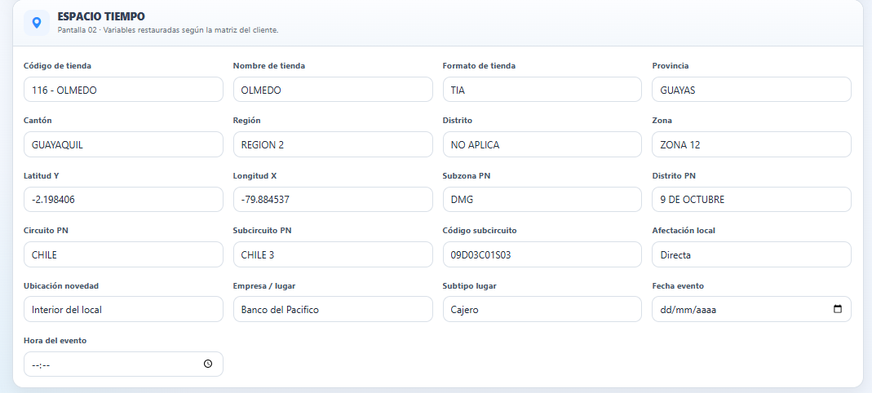
FICHA DE IDENTIFICACIÓN DE NOVEDADES
 |  | FOTOGRAFÍA
FECHA | 2026-05-21 | 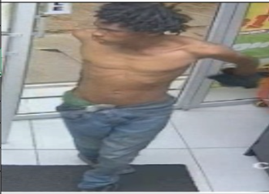
HORA | 18:00:00
CODIGO TIENDA | 101-CENTRAL
HUBICACION DE LA NOVEDAD | INETRIOR LOCAL
NOVEDAD | DELITO
SUB TIPO NOVEDAD | ROBO PERSONA
MODALIDAD | ASALTO
NUMERO DE INTEGRANTES | 4
MOVILIZACIÓN | motocicleta
ARMA IDENTIFICADA | ARMA DE FUEGO
SUBZONA | DMG
DISTRITO | 9 DE OCTUBRE
CIRCUITO | CHILE
SUBCIRCUITO | CHILE 2
CORDENADAS | (-2198406-79884537)
ACTIVIDAD SOSPECHOSA | PERMANENCIA PROLONGADA EN LOS EXTERIORES
DETALLE NOVEDAD | DOSPERSONAS INGRESAN DE MANERA VIOLENTA Y CON AMENZAZA SE SUSTREN 300 DOLARES DE LA CAJA OSTERIOR PROCEDEN AGREDIR FISICAMENTE AL GUARDIA

